Worksheet
Изображение* | ID | Код | Артикул* | Название товара* | Цена, руб.* | Основной | Удаленный | В пути | 0 | Ваш заказ
Фильтра сетчатые
Фильтра самоочищающиеся
Фильтра самоочищающиеся VALTEC
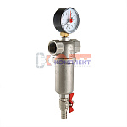 | 818862 | VLC-424001 | VT.389.N.04 | Фильтр промывной (самоочищающийся) 1/2" с манометром (сетка 1000/250мкм) (1 /36шт) | 1 505.00 руб. | >10 | >500 | 0 | шт | 0
 | 818863 | VLC-424002 | VT.389.N.05 | Фильтр промывной (самоочищающийся) 3/4" с манометром (сетка 1000/250мкм) (1 /24шт) | 2 373.00 руб. | 6 | >500 | 0 | шт | 0
 | 818864 | VLC-424003 | VT.389.N.06 | Фильтр промывной (самоочищающийся) 1" с манометром (сетка 1000/250мкм) (1 /12шт) | 4 094.00 руб. | 6 | >100 | 0 | шт | 0
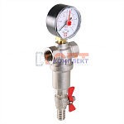 | 824486 | VLC-424004 | VT.390.N.04 | Фильтр промывной 1/2", каскадный (сетки 500 и 100) | 1 483.00 руб. | 0 | >50 | 0 | шт | 0
 | 824487 | VLC-424005 | VT.390.N.05 | Фильтр промывной 3/4", каскадный (сетки 500 и 100) | 2 163.00 руб. | 0 | 0 | 0 | шт | 0
Фильтра самоочищающиеся VIEIR
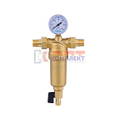 | 824574 | FIO-160001 | JH151 | фильтр самоочищ. с маном. 1/2" для гор. воды лат. корпус VR (1/10шт) | 2 534.97 руб. | 4 | 0 | 0 | шт | 0
 | 824575 | FIO-160002 | JH153 | фильтр самоочищ. с маном. 3/4" для гор. воды лат. корпус VR (1/10шт) | 3 760.94 руб. | 8 | 0 | 0 | шт | 0
 | 824576 | FIO-160003 | JH155 | фильтр самоочищ. с маном. 1" для гор. воды лат. корпус VR (1/10шт) | 4 428.27 руб. | 7 | 0 | 0 | шт | 0
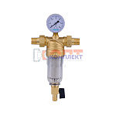 | 824577 | FIO-160004 | JC152 | фильтр самоочищ. с маном. 1/2" для хол. воды прозрач. корпус VR (1/10шт) | 2 272.26 руб. | >10 | 0 | 0 | шт | 0
 | 824578 | FIO-160005 | JC154 | фильтр самоочищ. с маном. 3/4" для хол. воды прозрач. корпус VR (1/10шт) | 3 223.44 руб. | 3 | 0 | 0 | шт | 0
 | 824579 | FIO-160006 | JC156 | фильтр самоочищ. с маном. 1" для хол. воды прозрач. корпус VR (1/10шт) | 3 878.70 руб. | 5 | 0 | 0 | шт | 0
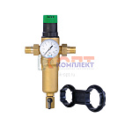 | 824580 | FIO-160007 | JH157 | фильтр самоочищ. с рег. давления и манометром 1/2" для гор. воды лат.корпус VR (1/10шт) | 3 244.58 руб. | 0 | 0 | 0 | шт | 0
 | 824581 | FIO-160008 | JH159 | фильтр самоочищ. с рег. давления и манометром 3/4" для гор. воды лат.корпус VR (1/10шт) | 3 425.76 руб. | 0 | 0 | 0 | шт | 0
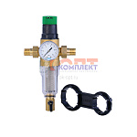 | 824582 | FIO-160009 | JC158 | фильтр самоочищ. с рег. давления и манометром 1/2" для хол. воды прозрач.корпус VR (1/10шт) | 2 879.21 руб. | 0 | 0 | 0 | шт | 0
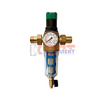 | 824583 | FIO-160010 | JC160 | фильтр самоочищ. с рег. давления и манометром 3/4" для хол. воды прозрач.корпус VR (1/10шт) | 3 060.38 руб. | 0 | 0 | 0 | шт | 0
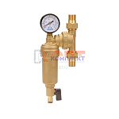 | 824584 | FIO-160011 | JH147 | фильтр самоочищ. свобод. вращения с манометром 1/2" для гор. воды лат.корпус VR (1/1 | 3 096.62 руб. | 2 | 0 | 0 | шт | 0
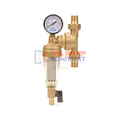 | 824585 | FIO-160012 | JC148 | фильтр самоочищ. свобод. вращения с манометром 1/2" для хол. воды прозрач.корпус VR | 2 983.38 руб. | 2 | 0 | 0 | шт | 0
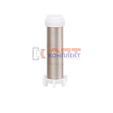 | 824586 | FIO-160013 | VR203 | сетка для самоочищающегося фильтра VR (1/100шт) | 86.06 руб. | 5 | 0 | 0 | шт | 0
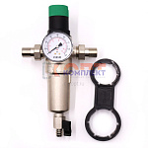 | 837118 | FIO-160014 | JH157-N | Фильтр с регулятором давления и манометром 1/2" для горя. воды НИКЕЛЬ "ViEiR" (10/1шт) | 3 350.27 руб. | 4 | 0 | 0 | шт | 0
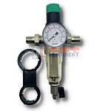 | 837119 | FIO-160015 | JC158-N | Фильтр с регулятором давления и манометром 1/2" для холод. воды НИКЕЛЬ "ViEiR" (10/1шт) | 2 879.21 руб. | >10 | 0 | 0 | шт | 0
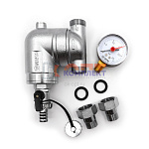 | 839812 | VER-000211 | VP162 | Фильтр поворотный механической очистки с манометром "VER-PRO"(12/1шт) | 4 201.80 руб. | >10 | 0 | 0 | шт | 0
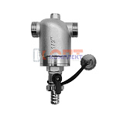 | 839813 | VER-000212 | VP163 | Фильтр механической очистки с манометром "VER-PRO" (12/1шт) | 2 924.50 руб. | 2 | 0 | 0 | шт | 0
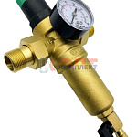 | 879957 | VER-000540 | JH161 | Фильтр с регулятором давления и манометром для горячей воды 3/4" "VIEIR" (15/1шт) | 3 425.76 руб. | 0 | 0 | 0 | шт | 0
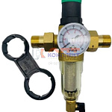 | 879958 | VER-000541 | JC162 | Фильтр с регулятором давления и манометром для холодной воды 3/4" "VIEIR" (15/1шт) | 3 060.38 руб. | 0 | 0 | 0 | шт | 0
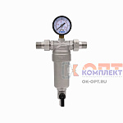 | 879959 | VER-000542 | JH153-N | Фильтр с манометром 3/4" для горячей воды "VIEIR" (8/1шт) | 3 875.68 руб. | 0 | 0 | 0 | шт | 0
 | 879960 | VER-000543 | JH155-N | Фильтр с манометром 1" для горячей воды "VIEIR" (8/1шт) | 4 544.53 руб. | 8 | 0 | 0 | шт | 0
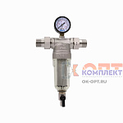 | 879961 | VER-000544 | JC152-N | Фильтр с манометром 1/2" для холодной воды "VIEIR" (15/1шт) | 2 385.50 руб. | 0 | 0 | 0 | шт | 0
 | 880054 | VER-000644 | JH151-N | Фильтр с манометром 1/2" для горячей воды, никелерованный "VIEIR" (15/1шт) | 2 691.99 руб. | 10 | 0 | 0 | шт | 0
 | 880055 | VER-000645 | JC156-N | Фильтр с манометром 1" для холодной воды, прозрачный, никель "VIEIR" (8/1шт) | 3 984.39 руб. | 5 | 0 | 0 | шт | 0
 | 884660 | VER-000935 | JC154-N | Фильтр с манометром 3/4" для холодной воды, никелерованный "VIEIR" (8/1шт) | 3 244.58 руб. | 9 | 0 | 0 | шт | 0
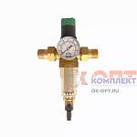 | 886004 | VER-001405 | JC164 | Фильтр с регулятором давления и манометром для холодной воды 1" (9/1шт) | 3 421.23 руб. | 2 | 0 | 0 | шт | 0
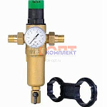 | 886005 | VER-001406 | JH165 | Фильтр с регулятором давления и манометром для горячей воды 1" (9/1шт) | 3 967.78 руб. | 2 | 0 | 0 | шт | 0
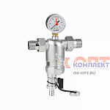 | 886006 | VER-001407 | VP166-3 | Фильтр с манометром и магнитной вставкой 1/2" (12/1шт) | 3 463.50 руб. | 4 | 0 | 0 | шт | 0
 | 886007 | VER-001408 | VP166-4 | Фильтр с манометром и магнитной вставкой 3/4" (12/1шт) | 3 887.76 руб. | 1 | 0 | 0 | шт | 0
 | 886008 | VER-001409 | VP166-5 | Фильтр с манометром и магнитной вставкой 1" (12/1шт) | 3 442.37 руб. | 1 | 0 | 0 | шт | 0
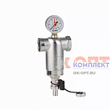 | 886009 | VER-001410 | VP167 | Фильтр механической очистки с манометром 1" (12/1шт) | 3 099.64 руб. | 2 | 0 | 0 | шт | 0
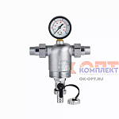 | 886010 | VER-001411 | VP168 | Фильтр механической очистки с манометром 3/4" (12/1шт) | 3 241.56 руб. | 3 | 0 | 0 | шт | 0
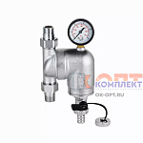 | 886011 | VER-001412 | VP169 | Фильтр поворотный механической очистки с манометром 3/4" (12/1шт) | 4 429.78 руб. | 3 | 0 | 0 | шт | 0
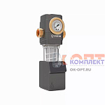 | 886012 | VER-001413 | VR256 | Фильтр механической очистки с автоматической обратной промывкой (12/1шт) | 5 288.86 руб. | 2 | 0 | 0 | шт | 0
 | 955785 | VER-001684 | JC158-REG | Фильтр с регулятором давления и манометром 1/2" для холод. воды"ViEiR" (15/1шт) | 2 879.21 руб. | 4 | 0 | 0 | шт | 0
 | 955786 | VER-001685 | JC158N-REG | Фильтр с регулятором давления и манометром 1/2" для холод. воды НИКЕЛЬ "ViEiR" (10/1шт) | 2 948.66 руб. | 4 | 0 | 0 | шт | 0
 | 955787 | VER-001686 | JC162-REG | Фильтр с регулятором давления и манометром для холодной воды 3/4" "VIEIR" (15/1шт) | 3 060.38 руб. | 2 | 0 | 0 | шт | 0
 | 955788 | VER-001687 | JC164-REG | Фильтр с регулятором давления и манометром для холодной воды 1" (9/1шт) | 3 421.23 руб. | 2 | 0 | 0 | шт | 0
 | 955789 | VER-001688 | JH157-REG | Фильтр с регулятором давления и манометром 1/2" для горя. воды "ViEiR" (15/1шт) | 3 244.58 руб. | 2 | 0 | 0 | шт | 0
 | 955790 | VER-001689 | JH157N-REG | Фильтр с регулятором давления и манометром 1/2" для горя. воды НИКЕЛЬ "ViEiR" (10/1шт) | 3 350.27 руб. | 4 | 0 | 0 | шт | 0
 | 955791 | VER-001690 | JH161-REG | Фильтр с регулятором давления и манометром для горячей воды 3/4" "VIEIR" (15/1шт) | 3 425.76 руб. | 6 | 0 | 0 | шт | 0
 | 955792 | VER-001691 | JH165-REG | Фильтр с регулятором давления и манометром для горячей воды 1" (9/1шт) | 3 967.78 руб. | 2 | 0 | 0 | шт | 0
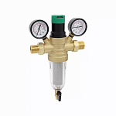 | 955793 | VER-001692 | JC182 | Фильтр с регулятором давления и манометром для холодной воды с двумя манометрами 1/2" (10/1шт) | 3 620.52 руб. | 3 | 0 | 0 | шт | 0
 | 955794 | VER-001693 | JC184 | Фильтр с регулятором давления и манометром для холодной воды с двумя манометрами 3/4" (10/1шт) | 3 795.66 руб. | 2 | 0 | 0 | шт | 0
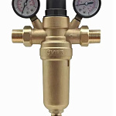 | 955795 | VER-001694 | JH181 | Фильтр с регулятором давления для горячей воды с двумя манометрами 1/2" (10/1шт) | 3 993.45 руб. | 3 | 0 | 0 | шт | 0
 | 955796 | VER-001695 | JH183 | Фильтр с регулятором давления для горячей воды с двумя манометрами 3/4" (10/1шт) | 4 170.09 руб. | 2 | 0 | 0 | шт | 0
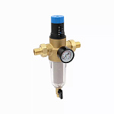 | 955797 | VER-001696 | JC192 | Фильтр с регулятором давления и манометром для холодной воды 1/2" (10/1шт) | 3 490.68 руб. | 4 | 0 | 0 | шт | 0
 | 955798 | VER-001697 | JC194 | Фильтр с регулятором давления и манометром для холодной воды 3/4" (10/1шт) | 3 662.80 руб. | 2 | 0 | 0 | шт | 0
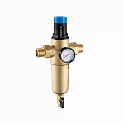 | 955799 | VER-001698 | JH191 | Фильтр с регулятором давления и манометром для горячей воды 1/2" (10/1шт) | 4 124.80 руб. | 4 | 0 | 0 | шт | 0
 | 955800 | VER-001699 | JH193 | Фильтр с регулятором давления и манометром для горячей воды 3/4" (10/1шт) | 4 195.76 руб. | 2 | 0 | 0 | шт | 0
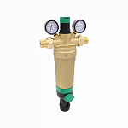 | 955801 | VER-001700 | JH196 | Фильтр с обратной промывкой и регулятором давления для горячей воды, с двумя манометрами 1" (5/1шт) | 14 020.09 руб. | 2 | 0 | 0 | шт | 0
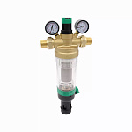 | 955802 | VER-001701 | JC197 | Фильтр с обратной промывкой и регулятором давления для холодной воды, с двумя манометрами 1" (5/1шт) | 9 700.53 руб. | 2 | 0 | 0 | шт | 0
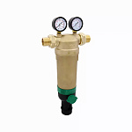 | 955803 | VER-001702 | JH198 | Фильтр с обратной промывкой для горячей воды, с двумя манометрами 1" (5/1шт) | 12 724.67 руб. | 0 | 0 | 0 | шт | 0
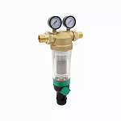 | 955804 | VER-001703 | JC199 | Фильтр с обратной промывкой для холодной воды, с двумя манометрами 1" (5/1шт) | 8 729.72 руб. | 0 | 0 | 0 | шт | 0
Фильтра самоочищающиеся ZEGOR
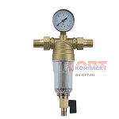 | 885128 | ZGR-000231 | GYP1 | Фильтр 1/2" самопромывной для холодной воды с манометром и американками (1/28шт) | 1 811.01 руб. | >10 | 0 | 0 | шт | 0
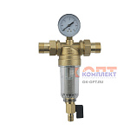 | 885129 | ZGR-000232 | GYP2 | Фильтр 3/4" самопромывной для холодной воды с манометром и американками (1/28шт) | 1 985.87 руб. | 4 | 0 | 0 | шт | 0

